Instrucciones


INSTRUCCIONES LIBRO DE GESTIÓN DE REFRIGERANTES

Hoja "Identificación emprsa"
1. En la sección de datos de la empresa frigorista/rite se deben especificar todos los datos listados.
2, Se debe tener en cuenta que las celdas: G10, E11, C13 se rellenan mediante listas desplegables.
3. La Celda G13 se rellena de forma automática una vez se ha especificado la provincia mediante lista desplegable.
4. Se debe rellenar los datos de personal técnico de la empresa, puesto que en el libro se debe indicar quién es la persona responsable de según qué operaciones ejecute.
5. Las celdas F20 y posteriores y H20 y posteriores se rellenan mediante lista desplegable.

Hoja "Adquisición y Cesión Refrig."
1. Rellenar la hoja en las celdas sombreadas en azul
2. Las columnas B, D y F se rellenan mediante el uso de listas desplegables.
3. La celda C8 se rellena mediante lista desplegable.

Hoja "Carga y Recuperación de Refrig."
1. Rellenar la hoja en las celdas sombreadas en azul
2. Las columnas B, D, F y O se rellenan mediante el uso de listas desplegables.
3. La celda C8 se rellena mediante lista desplegable.

Hoja "Carga y Recuperación de Refrig."
1. Rellenar la hoja en las celdas sombreadas en azul
2. Las columnas B, D, y F se rellenan mediante el uso de listas desplegables.
3. La celda C8 se rellena mediante lista desplegable.

Sólo se debe introducir datos bien mediante lista desplegable o por escritura en las celdas sombreadas en azul.

Para ampliar el número de filas de cualquier hoja se debe:
1. Seleccionar una fila pertenciente a la sección sombreada en azul

2. Una vez seleccionada, se debe clicar con el botón derecho del rato y seleccionar la opción Copiar.
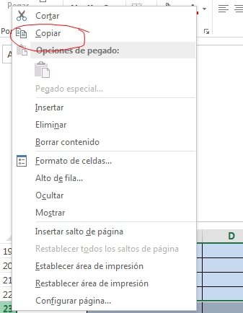

3. Una vez hecho, se debe volver a clicar con botón derecho y buscar la opción "insertar celdas copiadas"
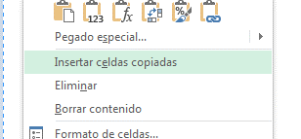

4. De esta forma se garantiza que las ampliaciones de la tabla arrastren los formatos y fórmulas contenidas en ellas.

